AM und Bildung
Arbeitmarkt und Bildung in Wien
 | Feb-23

Arbeitsmarktdaten im Kontext von Bildungsabschlüssen:
Das mit Abstand höchste Arbeitslosigkeitsrisiko haben Personen, die keinen über die Pflichtschule hinausgehenden Bildungsabschluss vorweisen können.

Wichtige Arbeitsmarktdaten auf einen Blick

 |  |  | Veränd. zum Vorjahr
 | Bestand/Quote |  | absolut | in%

Arbeitslose Personen | 110,315 |  | -5,021 | -4.4%
Frauen | 44,760 |  | -3,365 | -7.0%
Männer | 65,555 |  | -1,656 | -2.5%
Unselbständig Beschäftigte | 903,158 |  | 19,958 | 2.3%
Frauen | 439,418 |  | 11,106 | 2.6%
Männer | 463,740 |  | 8,852 | 1.9%
Arbeitslosenquote - nationale Berechnung | 10.9% |  | -0.7% | -Punkte
Frauen | 9.2% |  | -0.9% | -Punkte
Männer | 12.4% |  | -0.5% | -Punkte

 | arbeitslose Personen |  | offene Stellen

 | Bestand | Anteil | Bestand | Anteil

Gesamt | 110,315 | 100% | 15,523 | 100%
maximal Pflichtschule | 53,577 | 48.6% | 6,396 | 41.2%
Lehre | 22,974 | 20.8% | 4,547 | 29.3%
Mittlere technisch-gewerbliche Schule | 699 | 0.6% | 31 | 0.2%
Mittlere kaufmännische Schule | 1,842 | 1.7% | 94 | 0.6%
sonstige mittlere Schule | 2,381 | 2.2% | 1,210 | 7.8%
Allgemeinbildende höhere Schule | 9,590 | 8.7% | 56 | 0.4%
Höhere technisch-gewerbliche Schule | 2,020 | 1.8% | 655 | 4.2%
Höhere kaufmännische Schule | 1,762 | 1.6% | 345 | 2.2%
sonstige höhere Schule | 3,022 | 2.7% | 890 | 5.7%
Akademie | 340 | 0.3% | 73 | 0.5%
Fachhochschule | 1,119 | 1.0% | 563 | 3.6%
Universität, Hochschule, Pädagogische Hochschule | 10,777 | 9.8% | 661 | 4.3%

48,6% der arbeitslosen Personen hat lediglich Pflichtschulausbildung, 20,8% verfügen über einen Lehrabschluss; in Summe weisen 69,4% aller arbeitslosen Personen maximal Lehrausbildung auf. Personen mit Lehrabschluss sind allerdings im Vorteil: 29,3% der (sofort verfügbaren) offenen Stellen verlangt diese Qualifikation.

Bestand arbeitsloser Personen nach Ausbildung und Geschlecht

 | Frauen N = 44.760 | Männer N = 65.555
Pflichtschule | 46.7% | 49.8%
Lehre | 16.8% | 23.6%
BMS | 5.3% | 3.9%
AHS | 9.7% | 8.0%
BHS | 6.7% | 5.8%
Uni, FH, Akademie | 14.5% | 8.8%

Bei der differenzierten Betrachtung arbeitsloser Personen nach Geschlecht zeigt sich ein Unterschied beim Anteil von Personen mit Pflichtschulausbildung (Männer: 49,8%, Frauen: 46,7%), noch deutlicher ist der Unterschied beim Anteil von Personen mit Lehrabschluss: 16,8% der arbeitslosen Frauen, aber 23,6% der arbeitslosen Männer haben eine Lehrausbildung absolviert.

Arbeitslosenquote1 nach Ausbildung

 | Feb 23 | Feb 22 | ALQ-Gesamt | ALQ-Gesamt
Pflichtschulausbildung | 30.2% | 31.7% | 10.9% | 11.6%
Lehrausbildung | 10.7% | 11.5% | 10.9% | 11.6%
BMS | 6.6% | 6.8% | 10.9% | 11.6%
AHS | 9.1% | 8.6% | 10.9% | 11.6%
BHS | 6.3% | 7.0% | 10.9% | 11.6%
Akadem. Ausbildung, FH | 3.7% | 4.0% | 10.9% | 11.6%

Arbeitslosenquote1 nach Ausbildung im Zeitverlauf

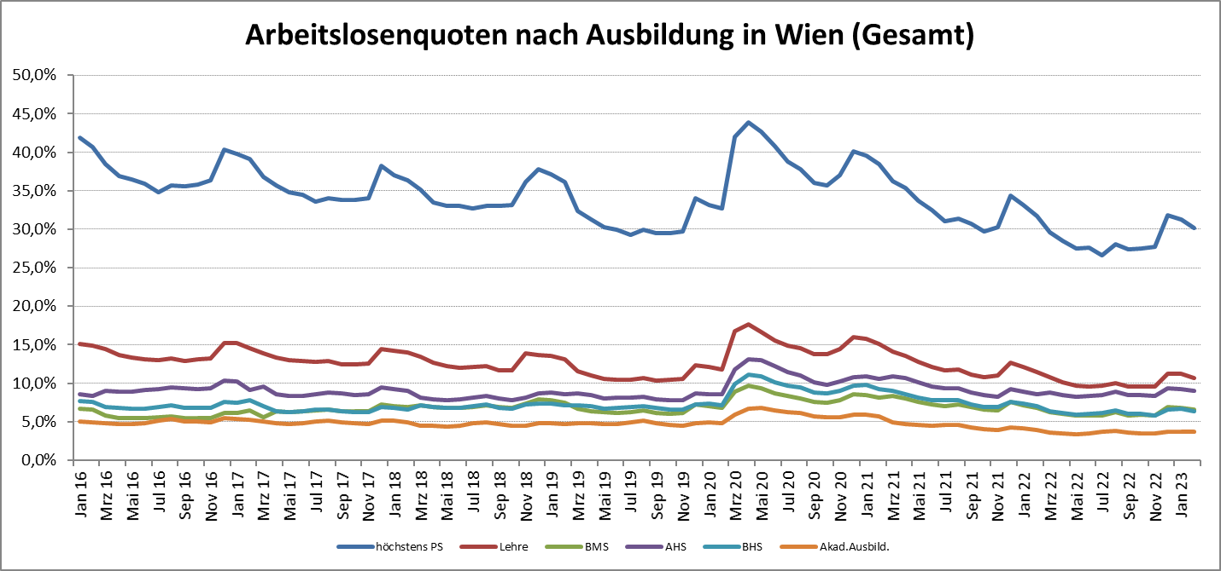

1 Vorgemerkte Arbeitslose einer Bildungsebene bezogen auf das Arbeitskräftepotential (Arbeitslose + unselbstständig Beschäftigte des Jahres) derselben Bildungsebene; die Gliederung der Beschäftigtenbasis nach Bildungsabschluss wurde nach Ergebnissen der Arbeitskräfteerhebung (unselbeständig Erwerbstätige nach LFK) errechnet

verwendete Abkürzungen:
AHS: Allgemeinbildende höhere Schule
BHS: Berufsbildende höhere Schule (Höhere technisch-gewerbliche Schule, Höhere kaufmännische Schule, Sonstige höhere Schule)
BMS: Berufsbildende mittlere Schule (Mittlere technisch-gewerbliche Schule, Mittlere kaufmännische Schule, Sonstige mittlere Schule)

